Q2G2
Quadro 2 - Número de empresas de seguros, distribuído pelos grupos de ramos Não Vida

2020 | Empresas de seguros | Mútuas | Sucursais sediadas fora da EU
Acidentes e Doença | 19 | 1 | 0
Acidentes de Trabalho | 15 | 1 | 0
Doença | 19 | 0 | 0
Incêndio e Outros Danos | 15 | 1 | 0
Riscos Múltiplos Habitação | 15 | 1 | 0
Riscos Múltiplos Comerciantes | 13 | 0 | 0
Riscos Múltiplos Industrial | 9 | 0 | 0
Automóvel | 14 | 0 | 0
Marítimo e Transportes | 10 | 1 | 0
Aéreo | 5 | 0 | 0
Mercadorias Transportadas | 10 | 0 | 0
R. Civil Geral | 13 | 0 | 0
Diversos | 20 | 0 | 0
Crédito | 3 | 0 | 0
Caução | 11 | 0 | 0
Assistência | 12 | 0 | 0

Gráfico 2 - Delegações das empresas de seguros

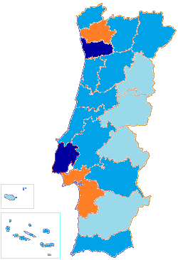

 |  | Menos de 30
 |  | Entre 30 e 60
 |  | Entre 60 e 90
 |  | Mais de 90

Q8G5
Quadro 8 - Número de mediadores inscritos no final do exercício e respectivas remunerações

2020 | N.º Mediadores | Remunerações (milhares de euros)
Agentes | 15743 | 824612
Pessoas Singulares | 12171 | 87585
Pessoas Coletivas | 3572 | 737027
Corretores de Seguros | 67 | 178670
Pessoas Singulares | 0 | 0
Pessoas Coletivas | 67 | 178670
Mediadores de seguros a título acessório | 6 | 1570
Pessoas Singulares | 2 | 6
Pessoas Coletivas | 4 | 1564
Mediadores de Resseguros | 15 | 7261
Total Autorizados pela ASF | 15831 | 1012112
Mediadores Estrangeiros* | 6352 | 27882
Em regime de estabelecimento | 60 | -
Em regime de livre prestação de serviços | 6292 | -
Total | 22183 | 1039994
* Mediadores Estrangeiros que notificaram a ASF

Gráfico 5 - Mediadores, dispersão geográfica

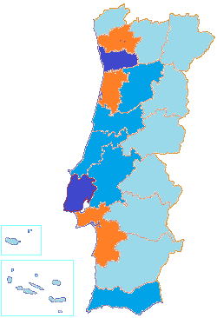

 |  | Menos de 500
 |  | Entre 500 e 1 000
 |  | Entre 1 000 e 2 000
 |  | Mais de 2 000

